Hoja1
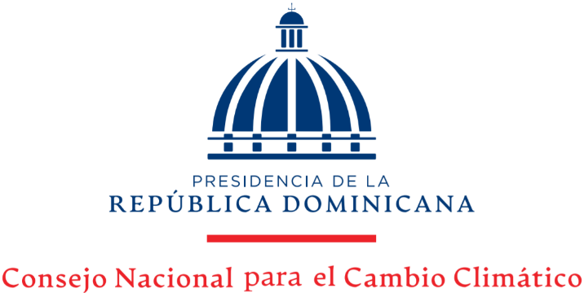

Estadísticas Solicitudes Recibidas OAI
Trimestre Julio-Septiembre 2022

 |  |  | Respuesta
 |  |  | Resueltas |  | Rechazadas
Medio de solicitud | Recibidas | Pendientes | < 5 dias | 5 dias > | < 5 dias | 5 dias >
Fisica | 0 | 0 | 0 | 0 | 0 | 0
Electrónica | 7 | 0 | 7 | 0 | 0 | 0
311 | 0 | 0 | 0 | 0 | 0 | 0
Saip | 3 | 0 | 3 | 0 | 0 | 0
Total | 10 | 0 | 10 | 0 | 0 | 0

